Sheet1 (2)
第４０回記念若葉カップ全国小学生バドミントン大会

大会記念Ｔシャツ デザイン

① | 出場チーム（選手無償配布） |  |  |  | ② | 出場チーム（審判要員無償配布）
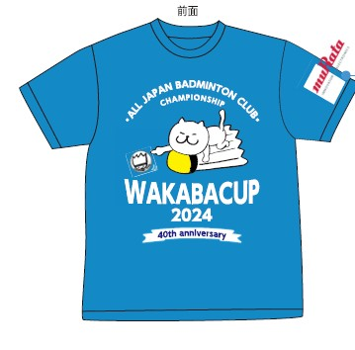
水色系
黒色
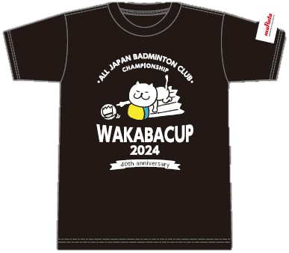

どなたでも追加で申込できます。
下記申込書にご記入の上、①ＦＡＸ（０７５-９５３-１１６３）か②大会事務局へメールで送付してください。
お支払いは①下記郵便口座へ振り替えか②参加料振込口座に振り込みのどちらかでお願いします。

【記念Tシャツ販売分事前予約申込書】 太枠内にご記入ください。

ＦＡＸ送信先 ⇒ 075—953-1163

 | 名前
 |  | （チーム名）

 | 電話番号 （携帯番号）

 | 住所 | 〒 |  | —

 | 支払い方法 （郵便口座振替） | 口座番号：０１０１０－３－６５４０８
 |  | 口座名義：若葉カップ全国小学生バドミントン大会事務局
 |  |  |  | （振替手数料は申込者でご負担ください。）

 | 引渡方法 （どちらかに〇印を付けてください） |  | 大会２日目の会場にてお渡し
 |  |  | 郵送（着払いにて発送） |  |  | ＊配送料は申込者でご負担ください。

 | サイズと枚数 申し込み表 （希望サイズに必要枚数を ご記入ください。） | サイズ |  | Ｓ | Ｍ | Ｌ | LL | ３L
 |  | 枚数 | ①水色
 |  |  | ②黒色

 |  |  |  | 小計 |  |  | 合計
 | 事前予約販売価格 １枚２，０００円 | × |  | 0 | 枚 | ＝ | 0 |  | 円

 | ＊お申し込みとお振込みは、６月３０日（日）受付分までです。
 | ＊なお、在庫の状況により、当日販売を行う予定です。（１枚２，５００円）

